一緒にどう
外部設計書 |  |  |  |  | 画面名 |  | 一緒にどう？画面 |  |  |  | 作成者 | 石原志織 |  |  | 更新者
 |  |  |  |  | システム名 |  | 物知りプラス |  |  |  | 作成日 | 2023-06-08 |  |  | 更新日
 |  |  |  |  | 備考

 | 画面設計
一緒にどう？
1

ここにお店・集合時間・場所を設定してお昼を食べる仲間を募集しよう！
７

3
2
ラーメン一緒にどう？
お店：未決定
指定時間：12：00
場所：エレベーター前

4

5
お店：記入欄

時間：プルダウンで指定

６
一緒にどう？
送信
集合場所：プルダウンで指定

 | 機能設計

 |  | 募集機能：一緒にどう？に募集を呼び掛け、取り消しジャンル・店名・集合時間で募集

 |  | 反応機能：呼びかけに対してスタンプで反応、反応取り消し

 |  | 反応者の表示：反応した人を一覧で表示

 |  | 1「一緒にどう？」画面タイトル

 |  | ２「募集を呼びかける掲示板画面」

 |  | ３「１ユーザがお店・集合時間・集合場所を指定し、募集を呼びかける」

 |  | ４「ユーザからの募集に対し、参加の意思をスタンプによって反応。プルダウンから反応者のアイコンと名前の一覧を表示」

 |  | ５「お店の名前を記入」

 |  | ６「集合時間・集合場所をプルダウン指定」

 |  | ７「メニューバーで各ページに移動」

 | 項目定義書

 | No |  | 物理名 | 論理名 |  | 画面型 |  | データ型 | min | max | DBテーブル |  | DBカラム | 備考
 | 1 |  | title | タイトル |  | Label |  | String
 | 2 |  | gatherbox | 募集ボックス
 | 3 |  | gathers_id | 募集者 |  |  |  | INT |  |  | gathers |  | id
 |  |  | gathers_date | 募集日 |  |  |  | DATE |  |  | gathers |  | date
 | 4 |  | reaction_id | 反応者 |  |  |  | INT |  |  | reactions |  | id
 | 5 |  | restaurant_name | 店名 |  |  |  | String
 | 6 |  | gather_time | 集合時間 |  |  |  | INT |  |  |  |  |  | プルダウンで指定
 |  |  | gather_place | 集合場所 |  |  |  | INT |  |  |  |  |  | プルダウンで指定
 | 7 |  | menubar | メニューバー

店舗詳細
外部設計書 |  |  |  |  | 画面名 |  |  | 店舗詳細画面 |  |  |  |  | 作成者 | 阿部ほのか |  |  | 更新者
 |  |  |  |  | システム名 |  |  | 物知りプラス |  |  |  |  | 作成日 | 2023-06-08 |  |  | 更新日
 |  |  |  |  | 備考

 | 画面設計

店名

 |  |  |  |  |  |  |  |  |  | 1

写真
写真
写真

 |  |  |  |  |  |  | 2

ジャンル
3
テキスト一覧
7

徒歩時間（片道）
4

提供時間
5

価格
6

 | 機能設計
 |  | 検索結果から1店舗選択されたとき、その店舗の詳細を表示する。

 |  | 「1 店名」
 |  |  | 設計段階で用意した店名、または新規登録された店名が表示される。

 |  | 「2 写真」
 |  |  | 当該店舗の投稿に掲載されている写真を集約し、表示する。

 |  | 「3 ジャンル」
 |  |  | 当該店舗の料理ジャンルを表示する。

 |  | 「4 徒歩時間」
 |  |  | ユーザーが投稿にて申告した、店舗までの徒歩時間の平均値を算出し、表示する。

 |  | 「5 提供時間」
 |  |  | ユーザーが投稿にて申告した、料理の提供時間の平均値を算出し、表示する。

 |  | 「6 価格」
 |  |  | ユーザーが投稿にて申告した価格帯を集約し、平均値を算出して表示する。

 |  | 「7 テキスト一覧」
 |  |  | ユーザーの投稿にあるテキストを集約して表示する。

 | 項目定義書

 | No |  | 物理名 | 論理名 |  | 画面型 |  |  | データ型 |  | min | max | DBテーブル |  | DBカラム | 備考
 |  | 1 | restaurant_name | 店舗名 |  |  |  |  | VARCHAR |  | 1 | 20 | posts |  | restaurant
 |  | 2 | photo | 写真 |  |  |  |  | VARCHAR |  |  |  | posts |  | photo
 |  | 3 | genre | ジャンル |  |  |  |  | INT |  |  |  | posts |  | genre
 |  | 4 | walk | 徒歩時間 |  |  |  |  | INT |  |  |  | restaurants |  | walk
 |  | 5 | serve | 提供時間 |  |  |  |  | INT |  |  |  | restaurants |  | serve
 |  | 6 | price | 価格 |  |  |  |  | INT |  |  |  | restaurants |  | price
 |  | 7 | text | テキスト一覧 |  |  |  |  | VARCHAR |  |  |  | posts |  | text

検索画面
外部設計書 |  |  |  |  |  |  | 画面名 |  | 検索画面 |  |  |  | 作成者 | 吉本 有玖 |  |  | 更新者
 |  |  |  |  |  |  | システム名 |  | 物知りプラス |  |  |  | 作成日 | 2023-06-08 |  |  | 更新日
 |  |  |  |  |  |  | 備考

 | 画面設計

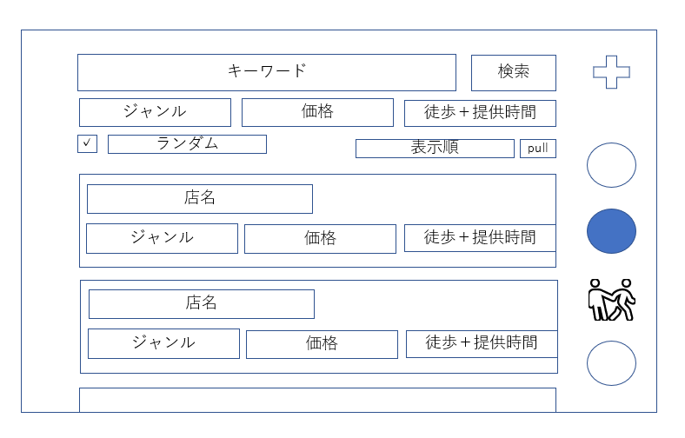

1
2
15

3
4
5
6
価格
徒歩時間（片道）
提供時間

7
8

10

9
12
13
14
11
価格
徒歩時間（片道）
提供時間

価格
徒歩時間（片道）
提供時間

 | 機能設計
 |  |  | 店舗を検索
 |  |  | 1,2,3,5,6 | 条件で絞り込み
 |  |  |  |  |  | キーワードを入力、またジャンル・価格・所要時間を選択し条件を絞り込み
 |  |  | 7 | ランダム
 |  |  |  |  |  | オンの時、店舗の中からランダムで一つに絞り込み
 |  |  | 2 | 検索結果の表示
 |  |  |  |  |  | 2の検索ボタンをクリックすると、条件に当てはまる店舗の一覧（9）を表示
 |  |  | 15 | メニューバー
 |  |  |  |  |  | クリックで投稿、タイムライン、募集、検索に遷移

 | 項目定義書

 | No |  | 物理名 |  | 論理名 |  |  | 画面型 |  | データ型 | min | max | DBテーブル |  | DBカラム | 備考
 |  | 1 | search_word |  | キーワード入力欄 |  |  |  |  | String
 |  | 2 | search_button |  | 検索ボタン
 |  | 3 | select_genre |  | ジャンル選択
 |  | 4 | select_price |  | 価格選択
 |  | 5 | select_walk |  | 徒歩時間
 |  | 6 | select_serve |  | 提供時間
 |  | 7 | random |  | ランダム
 |  | 8 | display_order |  | 表示順
 |  | 9 | restaurant_information |  | 店舗情報
 |  | 10 | restaurant_name |  | 店舗名 |  |  |  |  |  |  |  | restaurants |  | restaurant
 |  | 11 | genre |  | 店舗ジャンル |  |  |  |  |  |  |  | restaurants |  | genre
 |  | 12 | price |  | 店舗価格 |  |  |  |  |  |  |  | restaurants |  | price
 |  | 13 | walk |  | 店舗徒歩時間 |  |  |  |  |  |  |  | restaurants |  | walk
 |  | 14 | serve |  | 店舗提供時間 |  |  |  |  |  |  |  | restaurants |  | serve
 |  | 15 | menu_bar |  | メニューバー
 |  | 16
 |  | 17
 |  | 18
 |  | 19
 |  | 20
 |  | 21
 |  | 22
 |  | 23
 |  | 24
 |  | 25
 |  | 26
 |  | 27
 |  | 28
 |  | 29
 |  | 30

プロフィール
外部設計書 |  |  |  |  | 画面名 |  | プロフィールページ |  |  |  | 作成者 | 香川 泰己 |  |  | 更新者
 |  |  |  |  | システム名 |  | 物知りプラス |  |  |  | 作成日 | 2023-06-08 |  |  | 更新日
 |  |  |  |  | 備考

 | 画面設計

4
3
5

名前
編集

7
6
自己紹介
合計ポイント

8

投稿

 | 機能設計

 |  | プロフィール画面

 |  | 3.名前
 |  | 自分の名前（ニックネームでも可）を表示する。

 |  | 4.アイコン
 |  | 自分で好きなアイコンを選び表示する機能

 |  | 5.編集
 |  | 自分のプロフィール（名前、アイコン、自己紹介、投稿、パスワード）の編集ができる。

 |  | 6.自己紹介
 |  | 自己紹介を自由に書き込める。

 |  | 7．合計ポイント
 |  | 投稿、コメント、募集で得たポイントの累計ポイントを表示する。

 |  | 8.投稿
 |  | 過去の投稿一覧を新着順に表示する。

 | 項目定義書

 | No |  | 物理名 | 論理名 |  | 画面型 |  | データ型 | min | max | DBテーブル |  | DBカラム | 備考
 |  | 1 | id | ID |  |  |  | INT |  |  | profiles |  | id
 |  | 2 | users_id | ユーザID |  |  |  | INT |  |  | users |  | users_id | unique key
 |  | 3 | name | 名前 |  | Select |  | VARCHER |  | 30 | profiles |  | name
 |  | 4 | icon | 自分の写真 |  | Image |  | VARCHER |  |  | profiles |  | icon | 画像ファイルの名前の格納
 |  | 5 | edit | 編集 |  | Image
 |  | 6 | introduction | 自己紹介 |  | Textbox |  | VARCHER |  | 140
 |  | 7 | totalpoint | 合計ポイント |  |  |  | VARCHER |  |  |  |  |  | 各テーブルで得たポイントを足して表示する
 |  | 8 | contribution | 投稿 |  | Textbox |  | VARCHER |  |  |  |  |  | 新着順に表示する。
 |  | 9
 |  | 10
 |  | 11
 |  | 12
 |  | 13
 |  | 14
 |  | 15
 |  | 16
 |  | 17
 |  | 18
 |  | 19
 |  | 20
 |  | 21
 |  | 22
 |  | 23
 |  | 24
 |  | 25
 |  | 26
 |  | 27
 |  | 28
 |  | 29
 |  | 30

投稿
外部設計書 |  |  |  |  |  |  | 画面名 |  |  | 投稿画面 |  |  |  |  | 作成者 | 武部旬愉 |  |  |  | 更新者
 |  |  |  |  |  |  | システム名 |  |  | 物知りプラス |  |  |  |  | 作成日 | 2023-06-08 |  |  |  | 更新日
 |  |  |  |  |  |  | 備考

 | 画面設計
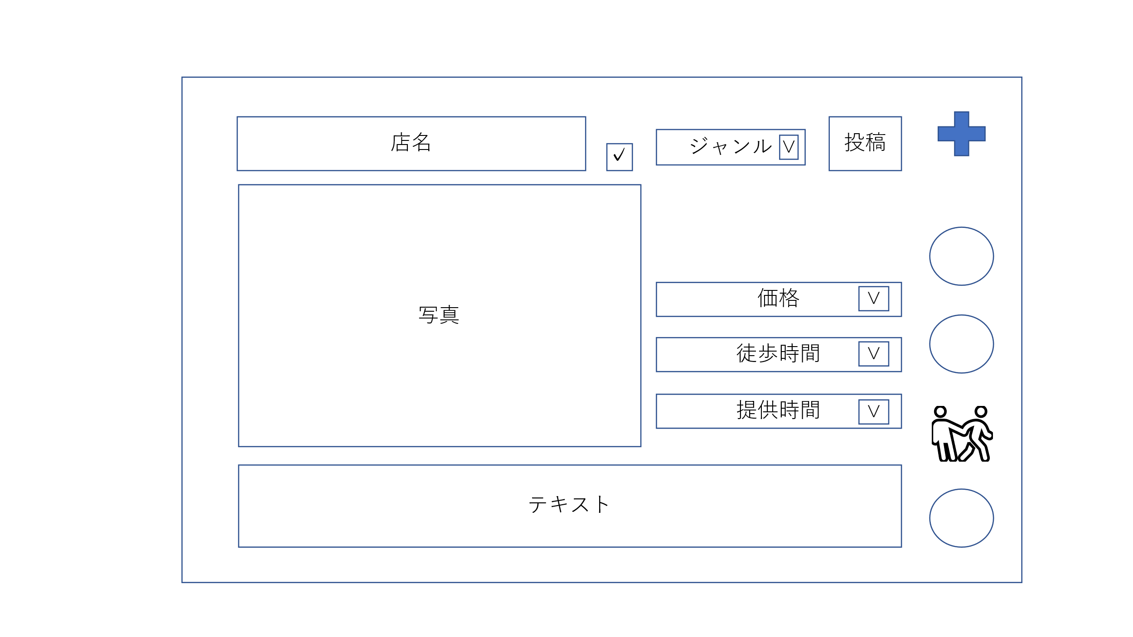

１4
１
2
５
6
7
8

9
１
３
10
２
11

１２
３

１３
４

 | 機能設計

 |  |  | ページロード
 |  |  |  | ロード時に以下の処理を実行する

 |  |  |  | ログイン判定し、ログインしていなければログイン画面へ遷移する。
 |  |  |  |  |  | ログインしていれば投稿画面に遷移する。

 |  |  |  | [1]
 |  |  |  | （1）タイムラインボタンをクリック |  |  |  |  | （2）検索ボタンをクリック |  |  | （3）一緒にどうボタンをクリック |  |  |  |  | （4）プロフィールボタンをクリック |  |  |  | （5）投稿ボタンをクリック
 |  |  |  |  | タイムライン画面に遷移 |  |  |  |  | 検索画面に推移。 |  |  | 一緒にどう画面に推移。 |  |  |  |  | プロフィール画面に推移 |  |  |  | 何も起こらない

 |  |  |  | [2]
 |  |  |  | ＜データベースに登録されている店舗の投稿をする場合＞ |  |  |  |  |  |  |  |  |  |  |  |  |  | ＜データベースに登録されていない店舗の投稿をする場合＞
 |  |  |  | （7）の新規店舗登録チェックボックスにはチェックは入れない。 |  |  |  |  |  |  |  |  |  |  |  |  |  | （7）の新規店舗登録チェックボックスにチェックを入れる。
 |  |  |  | （6）がプルダウンメニューになり、店舗名一覧の中から選択。 |  |  |  |  |  |  |  |  |  |  |  |  |  | （6）がテキストボックスになり、店舗名を入力する。
 |  |  |  | （8）のジャンルのプルダウンを先に選択した場合、 （6）に表示される店舗一覧はジャンルで絞り込まれたものを表示。 |  |  |  |  |  |  |  |  |  |  |  |  |  | （8）のジャンルもプルダウンも登録する。

 |  |  |  | （9）写真
 |  |  |  |  | 写真を挿入表示

 |  |  |  | [3]
 |  |  |  | （10）価格 |  |  |  |  |  | （11）徒歩時間 |  |  |  |  |  |  | （12）提供時間
 |  |  |  |  | 価格帯をプルダウンで選択表示 |  |  |  |  |  | SEプラスから店までの距離をプルダウンで選択表示 |  |  |  |  |  |  | 注文から提供までの時間をプルダウンで選択表示

 |  |  |  | （13）テキスト
 |  |  |  |  | テキストエリアで店舗に関するテキストの追加

 |  |  |  | （14）投稿ボタン
 |  |  |  |  | 確認ダイアログを表示後、入力された内容で投稿した後に、タイムライン画面に推移。

 | 項目定義書

 | No |  | 物理名 |  |  | 論理名 |  | 画面型 |  |  | データ型 | min |  | max | DBテーブル |  |  | DBカラム | 備考
 |  | 1 | timeline_button |  |  | タイムラインボタン
 |  | 2 | search_button |  |  | 検索ボタン
 |  | 3 | gather_button |  |  | 一緒にどう？ボタン
 |  | 4 | profiles_button |  |  | プロフィールボタン
 |  | 5 | post_button |  |  | 投稿ボタン
 |  | 6 | restaurant_name |  |  | 店舗名 |  |  |  |  | String |  |  |  | posts |  |  | restaurant
 |  | 7 | new_restaurant_name |  |  | 新規店舗登録 |  |  |  |  | String |  |  |  | posts |  |  | restaurant
 |  | 8 | genre |  |  | ジャンル |  |  |  |  | INT |  |  |  | posts |  |  | genre
 |  | 9 | photo |  |  | 写真 |  |  |  |  | VARCHAR |  |  |  | posts |  |  | photo
 |  | 10 | price |  |  | 価格 |  |  |  |  | INT |  |  |  | posts |  |  | price
 |  | 11 | walk |  |  | 徒歩時間 |  |  |  |  | INT |  |  |  | posts |  |  | walk
 |  | 12 | serve |  |  | 提供時間 |  |  |  |  | INT |  |  |  | posts |  |  | serve
 |  | 13 | text |  |  | テキスト |  |  |  |  | VARCHAR |  |  | 140 | posts |  |  | text
 |  | 14 | post_button |  |  | 投稿ボタン

メニューバー
外部設計書 |  |  |  |  | 画面名 |  | メニューバー |  |  |  | 作成者 | 阿部ほのか |  |  | 更新者
 |  |  |  |  | システム名 |  | 物知りプラス |  |  |  | 作成日 | 2023-06-08 |  |  | 更新日
 |  |  |  |  | 備考

 | 画面設計



 |  |  |  |  |  |  |  |  |  |  |  |  |  |  |  | 1


 |  |  |  |  |  |  |  |  |  |  |  |  |  |  |  | 2

 |  |  |  |  |  |  |  |  |  |  |  |  |  |  |  | 3

 |  |  |  |  |  |  |  |  |  |  |  |  |  |  |  | 4

 |  |  |  |  |  |  |  |  |  |  |  |  |  |  |  | 5

 | 機能設計
 |  | どの画面にも表示するメニューバー。

 |  | （1）タイムラインボタンをクリック
 |  |  | タイムライン画面に遷移

 |  | （2）検索ボタンをクリック
 |  |  | 検索画面に遷移

 |  | （3）一緒にどうボタンをクリック
 |  |  | 一緒にどう画面に遷移

 |  | （4）投稿ボタンをクリック
 |  |  | 投稿作成画面に遷移

 |  | （5）プロフィールボタンをクリック
 |  |  | プロフィール画面に遷移

 | 項目定義書

 | No |  | 物理名 | 論理名 |  | 画面型 |  | データ型 | min | max | DBテーブル |  | DBカラム | 備考
 |  | 1 | timeline_button | タイムラインボタン
 |  | 2 | search_button | 検索ボタン
 |  | 3 | gather_button | 一緒にどう？ボタン
 |  | 4 | post_button | 投稿ボタン
 |  | 5 | profiles_button | プロフィールボタン
 |  | 6
 |  | 7
 |  | 8
 |  | 9

新規会員登録
外部設計書 |  |  |  |  |  | 画面名 |  | 新規会員登録画面 |  |  |  | 作成者 | 吉本 有玖 |  |  | 更新者
 |  |  |  |  |  | システム名 |  | 物知りプラス |  |  |  | 作成日 | 2023-06-08 |  |  | 更新日
 |  |  |  |  |  | 備考

 | 画面設計

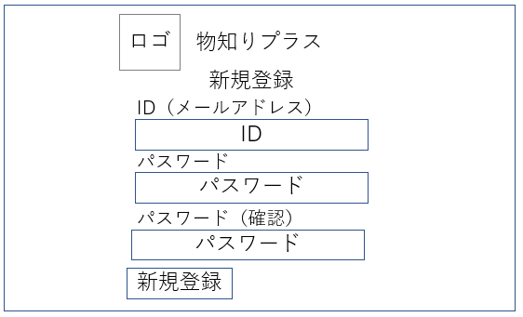

1
2

3

4

5

６

 | 機能設計
 |  |  | 新機関員登録
 |  |  |  | IDとパスワードを入力し、新規登録ボタンを押すと、どちらも正しい場合、新規にユーザが登録され、タイムライン画面に移動する
 |  |  |  | パスワードの体裁が間違っている場合「パスワードは四文字の半角数字で入力してください」と出る
 |  |  |  | いづれかが未入力の場合、「ID・パスワードを入力してください」という表示が出るとともに、未入力項目のテキスト入力部分の背景が朱色になる。
 |  |  |  | パスワードとパスワード（確認）が同じでなけれな「パスワードを入力しなおしてください」と出る
 |  |  |  | ※ユーザが入力するIDはメールアドレス

 | 項目定義書

 | No |  | 物理名 |  | 論理名 |  | 画面型 |  | データ型 | min | max | DBテーブル |  | DBカラム | 備考
 |  | 1 | logo |  | ロゴ
 |  | 2 | title |  | タイトル
 |  | 3 | id |  | ID |  |  |  |  |  |  | users |  | mail_address
 |  | 4 | password |  | パスワード |  |  |  |  |  |  | users |  | password
 |  | 5 | password_cofirm |  | パスワード確認
 |  | 6 | new_user_button |  | 新規会員登録ボタン
 |  | 7
 |  | 8
 |  | 9
 |  | 10
 |  | 11
 |  | 12
 |  | 13
 |  | 14
 |  | 15
 |  | 16
 |  | 17
 |  | 18
 |  | 19
 |  | 20
 |  | 21
 |  | 22
 |  | 23
 |  | 24
 |  | 25
 |  | 26
 |  | 27
 |  | 28
 |  | 29
 |  | 30

ログイン画面
外部設計書 |  |  |  |  |  | 画面名 |  | ログイン画面 |  |  |  | 作成者 | 吉本 有玖 |  |  | 更新者 | 吉本 有玖
 |  |  |  |  |  | システム名 |  | 物知りプラス |  |  |  | 作成日 | 2023-06-08 |  |  | 更新日 | 2023-06-08
 |  |  |  |  |  | 備考

 | 画面設計

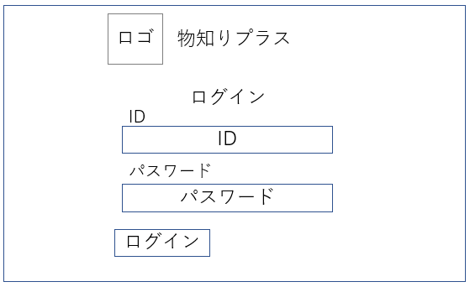

1
2

3

（メールアドレス）

4

5
６
新規登録

 | 機能設計
 |  |  | ログイン
 |  |  |  | ID（メールアドレス）とパスワードを入力し、ログインボタンを押すと、どちらも正しい場合、タイムライン画面に移動する
 |  |  |  | どちらかが正しくない場合、「ID、またはパスワードが正しくありません」と出る
 |  |  |  | どちらかが未入力の場合、「ID・パスワードを入力してください」という表示が出るとともに、未入力項目のテキスト入力部分の背景が朱色になる。
 |  |  |  | ※ユーザが入力するIDはメールアドレス

 |  |  |  | 初めてシステムを利用する方は（6）から新規登録画面へ。

 | 項目定義書

 | No |  | 物理名 |  | 論理名 |  | 画面型 |  | データ型 | min | max | DBテーブル |  | DBカラム | 備考
 |  | 1 | logo |  | ロゴ
 |  | 2 | title |  | タイトル
 |  | 3 | id |  | ID |  |  |  |  |  |  | users |  | mail_address
 |  | 4 | password |  | パスワード |  |  |  |  |  |  | users |  | password
 |  | 5 | login_button |  | ログインボタン
 |  | 6 | new_user_botton |  | 新規登録ボタン
 |  | 7
 |  | 8
 |  | 9
 |  | 10
 |  | 11
 |  | 12
 |  | 13
 |  | 14
 |  | 15
 |  | 16
 |  | 17
 |  | 18
 |  | 19
 |  | 20
 |  | 21
 |  | 22
 |  | 23
 |  | 24
 |  | 25
 |  | 26
 |  | 27
 |  | 28
 |  | 29
 |  | 30

プロフィール編集
外部設計書 |  |  |  |  | 画面名 |  | プロフィール編集ページ |  |  |  | 作成者 | 香川 泰己 |  |  | 更新者
 |  |  |  |  | システム名 |  | 物知りアプリ |  |  |  | 作成日 | 2023-06-08 |  |  | 更新日
 |  |  |  |  | 備考

 | 画面設計

1
2
名前

自己紹介
3

4
パスワード

5
6
投稿
削除

投稿
削除

7
8
キャンセル
変更を完了する

 | 機能設計

 |  | プロフィール編集画面

 |  | 1.アイコン
 |  | 自分で好きなアイコンを選び表示する機能。

 |  | 2.名前
 |  | 自分の名前（ニックネームでも可）を表示する。

 |  | 3.自己紹介
 |  | 自己紹介を自由に書き込める。

 |  | 4.パスワード
 |  | ログイン時に決めたパスワードを表示する。

 |  | 5.投稿一覧
 |  | 過去の投稿一覧を新着順に表示する。

 |  | 6.削除
 |  | 過去の投稿を削除できる。

 |  | 7.変更を完了する
 |  | 変更が完了したら押す。ボタンを押すとプロフィール画面に戻る。

 |  | 8.キャンセル
 |  | 変更をキャンセルする機能。ボタンを押すとプロフィール画面に戻る。

 | 項目定義書

 | No |  | 物理名 | 論理名 |  | 画面型 |  | データ型 | min | max | DBテーブル |  | DBカラム | 備考
 |  | 1 | icon | プロフィールアイコン |  | Image |  | VARCHER |  |  | profiles |  |  | 画像ファイルの名前の格納
 |  | 2 | name | 名前 |  | Textbox |  | VARCHER |  |  | profiles
 |  | 3 | introduction | 自己紹介 |  | Textbox |  | VARCHER |  | 140 | profiles
 |  | 4 | password | パスワード |  | Textbox |  | VARCHER |  |  | users
 |  | 5 | contribution | 投稿 |  | Textbox |  | VARCHER |  |  | posts |  |  | 上から新着順に表示する
 |  | 6 | delete | 削除
 |  | 7 | completion | 完了
 |  | 8 | cansel | キャンセル
 |  | 9
 |  | 10
 |  | 11
 |  | 12
 |  | 13
 |  | 14
 |  | 15
 |  | 16
 |  | 17
 |  | 18
 |  | 19
 |  | 20
 |  | 21
 |  | 22
 |  | 23
 |  | 24
 |  | 25
 |  | 26
 |  | 27
 |  | 28

タイムライン
外部設計書 |  |  |  |  |  | 画面名 |  | バスター・ムーン |  |  |  | 作成者 | 占部友翔 |  |  | 更新者
 |  |  |  |  |  | システム名 |  | 物知りプラス |  |  |  | 作成日 | 2023-06-08 |  |  | 更新日
 |  |  |  |  |  | 備考
1
ランキングがクリックされるとポップアップが表示される

 | 画面設計
ランキング
1
ランキング

3
2
7

店名
８

ジャンル
９
テキスト
写真
4
投稿がクリックされるとコメントが画面の下からポップアップされる
１２
１３
１０
徒歩時間
コメント
１１
提供時間
5
１４
価格
コメントを表示する

投稿
6
2
7
15
16

 | 機能設計

 |  |  |  | 「1 ランキング」 画面上部にその月の獲得ポイント数、上位5名を表示する クリックされるとポップアップ表示 |  |  |  |  |  |  | 「8 店舗名」 店舗名を表示

18
 |  |  |  | 「2 投稿」 投稿を上から新着順に表示 |  |  |  |  |  |  | 「9 ジャンル」 ジャンルを表示

 |  |  |  | 「3 投稿ボタン」クリック 投稿画面に遷移 |  |  |  |  |  |  | 「10 徒歩時間」 店舗までの徒歩時間を表示

17
 |  |  |  | 「4 プロフィール画面ボタン」クリック 自分のプロフィール画面に遷移 |  |  |  |  |  |  | 「11 提供時間」 料理の提供時間を表示
記入欄
送信

 |  |  |  | 「5 検索画面ボタン」クリック 検索＆結果の画面に遷移 |  |  |  |  |  |  | 「12 テキスト」 テキストの表示

 |  |  |  | 「6 一緒にどう」クリック 募集画面に遷移 |  |  |  |  |  |  | 「13 料理の写真」 料理の写真を表示

 |  |  |  | 「7 投稿者アイコン」クリック 他人のプロフィールを表示 |  |  |  |  |  |  | 「14 価格」 価格の表示

 |  |  |  |  |  |  |  |  |  |  | 「15 コメント」 投稿がクリックされるとコメントが画面の下からポップアップされる

 |  |  |  |  |  |  |  |  |  |  | 「16 ×ボタン」 ×ボタンを押したらタイムラインの画面に戻る

 |  |  |  |  |  |  |  |  |  |  | 「送信ボタン」 送信ボタンを押したらコメントが送信される

 |  |  |  |  |  |  |  |  |  |  | 「18.コメント削除ボタン」 自分がしたコメントを削除できる

 | 項目定義書

 | No |  | 物理名 |  | 論理名 |  | 画面型 |  | データ型 | min | max | DBテーブル |  | DBカラム | 備考
 |  | 1 | rank |  | ランキング
 |  | 2 | post |  | 投稿 |  | textbox |  | String |  |  | posts
 |  | 3 | post_buttom |  | 投稿ボタン |  | Link
 |  | 4 | profiles_button |  | プロフィールボタン |  | Link
 |  | 5 | search_button |  | 検索ボタン |  | Link
 |  | 6 | gethers_button |  | 一緒にどう？ボタン |  | Link
 |  | 7 | icon |  | プロフィールアイコン |  | Link
 |  | 8 | restaurant_name |  | 店舗名 |  |  |  | VARCHAR |  |  | posts |  | post_restaurant
 |  | 9 | genre |  | ジャンル |  |  |  | INT |  |  | posts |  | genre
 |  | 10 | walk |  | 徒歩時間 |  |  |  | INT |  |  | posts |  | walk
 |  | 11 | serve |  | 提供時間 |  |  |  | INt |  |  | posts |  | serve
 |  | 12 | text |  | テキスト |  |  |  | VARCHAR |  | 140 | posts |  | text
 |  | 13 | photo |  | 料理の写真 |  |  |  | VARCHAR |  |  | posts |  | photo
 |  | 14 | price |  | 価格 |  |  |  | INT |  |  | posts |  | price
 |  | 15 | comments |  | コメント |  | textbox |  | VARCHAR |  |  | comments
 |  | 16 | comments_end |  | ×ボタン
 |  | 17 | send_button |  | 送信ボタン
 |  | 18 | comments_delete |  | コメント削除ボタン

